彭桂秀 B22319 P22320
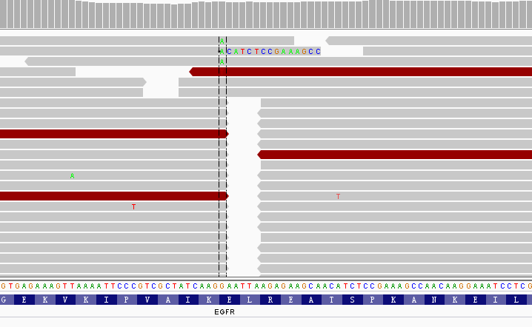
收样日期 | 样本编号 | 病人姓名 | 性别 | 出生日期 | 身份证 | 联系方式 | 送检医院 | 送检医生 | 样本类型 | 临床诊断 | 用药史 | 家族病史 | 收费 | 报告应出日期 | 备注
2016年07月08日 | B16070822319-VIP | 彭桂秀 |  |  |  |  |  |  | 血沉淀10支，共5ml，1.5mlEP管裝()(2016.7.6 10:52采血)
2016年07月08日 | P16070822320-VIP | 彭桂秀 | 女 | 1941年09月20日 | 430104194109204322 | 13808476901（家属姜震） | 湖南省肿瘤医院 | - | 血浆5支，共4.7ml()(2016.7.6 12:58分离，中黄澄透，室温运输，低吸附管) | 2010年5月26日确诊肺腺癌骨肝转移。 | 2012.11.5-至今，易瑞沙（吉非替尼），进展。 | 大哥80岁肺癌；小哥54岁肠癌 | 免费 |  | 世和一号，燃石检测6月28号168基因检测

id | type | Gene | Gene.ID | AAChange | Chr.start | Chr.end | Ref | Alt | Hom.Het | ExonicFunc | rsID | AF | copy number | 备注信息
P16070822320-VIP | SNP | CYP3A5 | . | . | chr7:99270539 | chr7:99270539 | C | C | hom | intron_variant | rs776746 | . | .
P16070822320-VIP | SNP | ERCC2 | ERCC2:NM_000400.3:exon23 | p.K751Q (c.A2251C) | chr19:45854919 | chr19:45854919 | T | G | het | missense_variant | rs13181 | . | .
P16070822320-VIP | SNP | MTHFR | MTHFR:NM_005957.4:exon5 | p.A222V (c.C665T) | chr1:11856378 | chr1:11856378 | G | A | het | missense_variant | rs1801133 | . | .
P16070822320-VIP | SNP | UGT1A1 | UGT1A1:NM_000463.2:exon1 | p.G71R (c.G211A) | chr2:234669144 | chr2:234669144 | G | A | het | missense_variant | rs4148323 | . | .
P16070822320-VIP | SNP | GSTT1 | 纯合缺失多态性 | . | . | . | . | . | . | . | . | . | .
P16070822320-VIP | Mutant | EGFR | EGFR | exon20 | chr7:55249071 | p.T790M (c.C2369T) | . | . | . | . | . | 0.10% | .
彭桂秀-湖南省肿瘤医院 肺腺癌，患者ctDNA样本检测到EGFR基因T790M突变，丰度为0.1%，可引起一、二代EGFR-TKIs耐药，可解释患者服用易瑞沙肿瘤进展；但对三代TKIs药物可产生响应

T790M

EGFR | exon19 | chr7:55242465 | p.745_750del (c.2235_2249del) | 一条reads

